调度管理
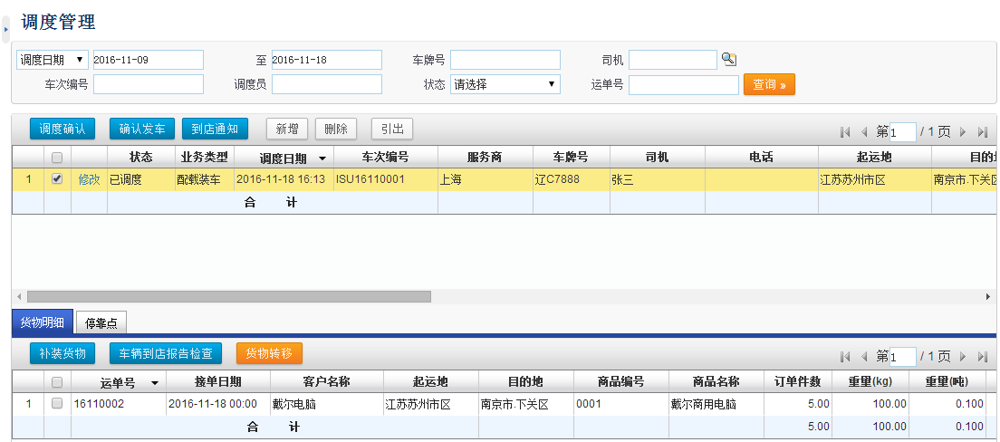

装车发运
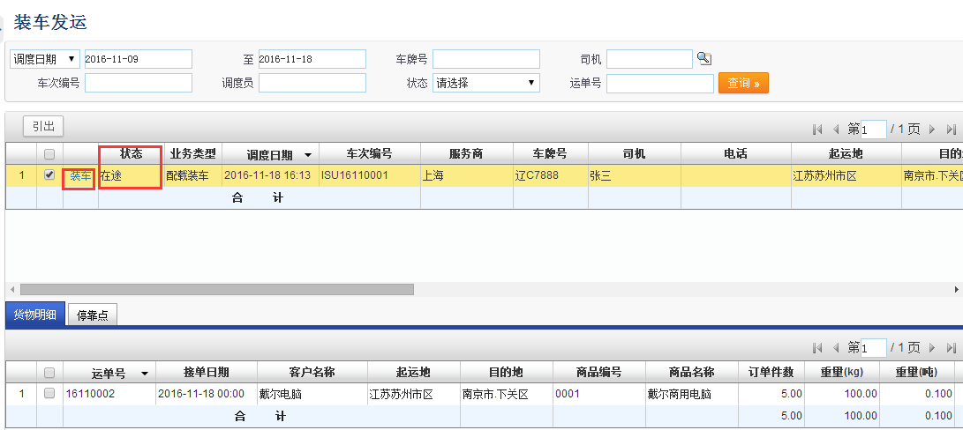
 | 装车发运
 | 派车单号 |  | 车牌号码： |  | 派车类型：
 | 派车日期 | （开始日期----- | 结束日期） |  | 状态：

 | 确认装车 | 确认发车 | 配载详情
选择 | 派车单号 | 派车时间 | 承运商 | 车牌号 | 司机 | 联系电话 | 要求提货时间 | 到达时间 | 调度员 | 状态

车辆跟踪
车辆在途跟踪
派车单号 |  | 车牌号码： |  | 派车类型：
派车日期 | （开始日期----- | 结束日期） |  | 货主：
位置实时更新
接单日期 | 任务类型 | 单据号 | 派车单号 | 派车日期 | 车牌号码 | 货主 | 接货地址 | 送货地址 | 提货时间 | 指定到货时间 | 起运地 | 目的地 | 当前位置 | 更新时间

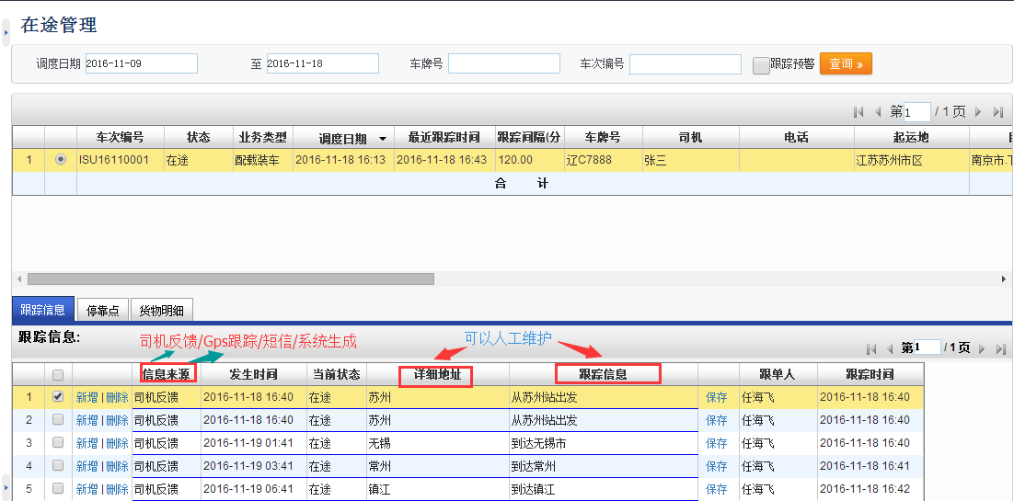

 |  | 可以选择： | 已收货
 |  |  | 已到达
 |  |  | 已返回
 |  |  | 已离开
 |  |  | 在途
 |  |  | 异常
 |  |  | 超速
 |  |  | 违章
 |  |  | 事故

运单跟踪
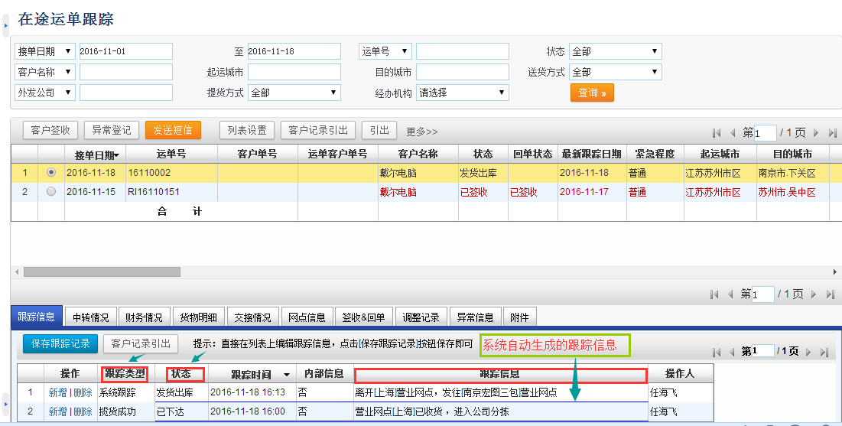
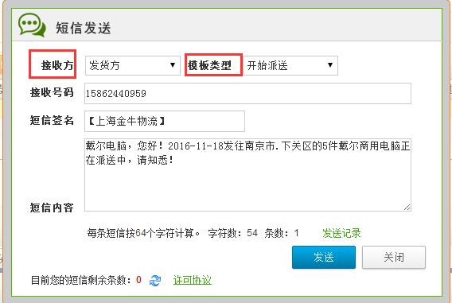
 | 在途运单跟踪
 | 接单日期 | （开始日期----- | 结束日期） | 单号： |  | 状态：
 | 货主 | 起运城市 |  | 目的城市

 | 客户签收 | 异常登记 | 发送短信 | 列表设置 |  | 上传图片
选择 | 接单日期 | 运单号 | 货主（托运单位） | 运单状态 | 回单状态 | 最新跟踪日期 | 起运城市 | 目的城市 | 收货单位 | 收货人 | 预计到货时间 | 车牌号 | 司机 | 配载日期 | 车辆动态
 |  |  |  | 已下达
 |  |  |  | 已派车
 |  |  |  | 中转
 |  |  |  | 在途
 |  |  |  | 到站
 |  |  |  | 卸货中
 |  |  |  | 已签收
 |  |  |  | 未签收
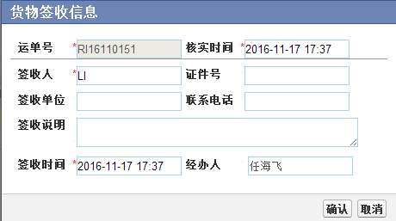
 | 跟踪信息 | 货物明细 | 签收信息 | 异常信息 | 附件
 | 操作 | 跟踪类型 | 状态 | 跟踪时间 | 跟踪信息 | 操作人
 | 新增/删除

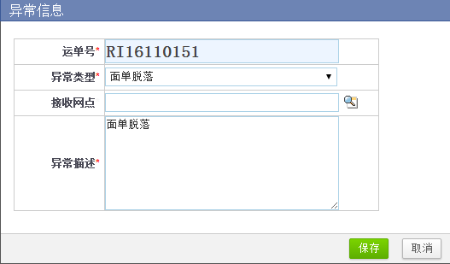
 | 签收时间 | 签收人 | 签收人证件号 | 回单类型 | 回单号 | 回单回收时间 | 回收人

 | 收到的问题件 | 登记的问题件 | 问题件登记 | 提交 | 问题件回复
 | 操作 | 登记时间 | 登记人 | 异常类型 | 异常描述 | 回复人 | 回复时间 | 回复内容

回单收回
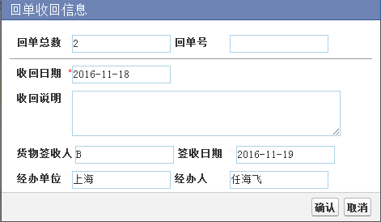
 | 回单收回
 | 接单日期： | （开始日期------- | 结束日期） | 运单号： |  | 运单状态：
 | 客户名称： | 起运地： |  | 目的地： |  | 回单状态：
 | 配载车牌： |  |  | 结算方式：
 | 回单收回 | 取消回收 |  | 列表设置
选择 | 接单日期 | 运单号 | 客户名称 | 运单状态 | 回单类型 | 回单状态 | 回单时间 | 起运地 | 目的地 | 调度员 | 车牌号 | 车型 | 司机

回单返厂
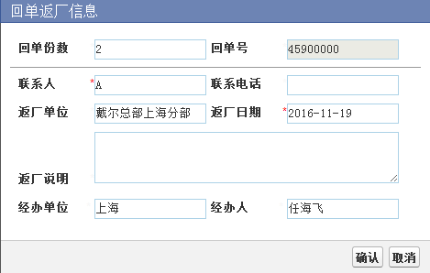
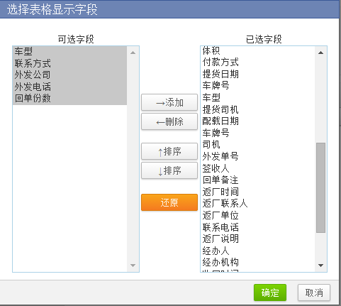
 | 回单返厂
 | 接单日期： | （开始日期------- | 结束日期） | 运单号： |  | 运单状态：
 | 客户名称： | 起运地： |  | 目的地： |  | 回单状态：
 | 配载车牌： |  |  | 结算方式：
 | 回单返厂 | 取消返厂 |  | 列表设置 | 图片管理 | 回单图片导出
选择 | 接单日期 | 运单号 | 客户名称 | 运单状态 | 回单类型 | 回单状态 | 回单时间 | 起运地 | 目的地 | 调度员 | 车牌号 | 车型 | 司机

异常件处理
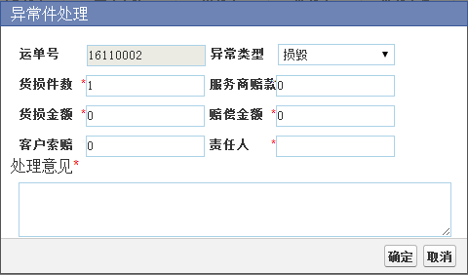
 | 异常件处理
 | 接单日期： | （开始日期------- | 结束日期） | 运单号： |  | 状态：
 | 客户名称： |  | 起运城市： | 目的城市： |  | 异常类型
 | 配置车牌： |  | 责任人： |  |  | 查询>>
 | 处理意见 | 审核通过 | 审核不通过 |  | 取消异常
选择 | 接单日期 | 运单号 | 客户名称 | 发货人 | 收货人 | 登记日期 | 异常状态 | 异常类型 | 异常描述 | 处理意见 | 货损件数 | 货损金额 | 客户要求赔款 | 服务商赔款 | 赔偿金额 | 责任人 | 配置车牌 | 起运地 | 目的地 | 审核状态

运费收入
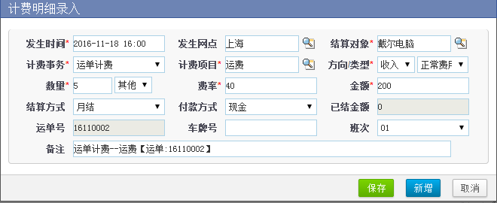
 | 运费收入（关联回车报账）
 | 接单日期： | （开始日期----- | 结束日期） | 运单号： |  | 状态：
 | 客户名称： | 起运地： |  | 目的地 |  | 财务状态： |  | 查询》》》
 |  | 计算运费 | 审核 | 反审核 | 运单打印 | 引出
选择 | 接单日期 | 运单号 | 财务状态 | 运单状态 | 起运站 | 目的地 | 发货人 | 收货人 | 货物名称 | 件数 | 重量 | 体积 | 运费 | 保险金额 | 保险费 | 提货费 | 送货费 | 其他费 | 货款 | 货款手续费 | 应收合计 | 现付 | 到付 | 回付 | 月结 | 货款扣 | 回扣 | 发货电话 | 收货电话 | 收货地址 | 回单号 | 回单状态 | 中转公司 | 中转单号 | 实际重量 | 实际体积 | 签收日期 | 签收人 | 签收说明 | 最新跟踪时间 | 最新跟踪信息 | 备注 | 录单员
1

 | 计费明细 | 货物明细
 | 计费生成 | 新增 | 说明：运费没审核之前可以在这里进行修改或增加的操作，已审核的可以反审核
1 | 修改/删除 | 状态 | 发生日期 | 计费事务 | 计费项目 | 计费数量 | 计费费率 | 收入 | 支出 | 结算方式 | 已结金额 | 结算对象 | 运单号/单据号 | 单据类型
2
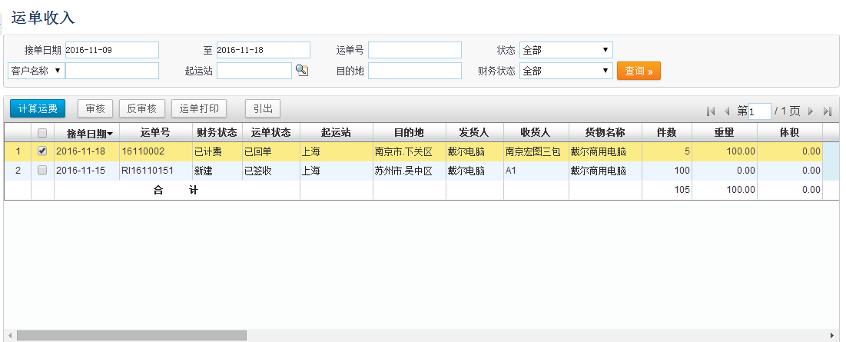
3

运输支出
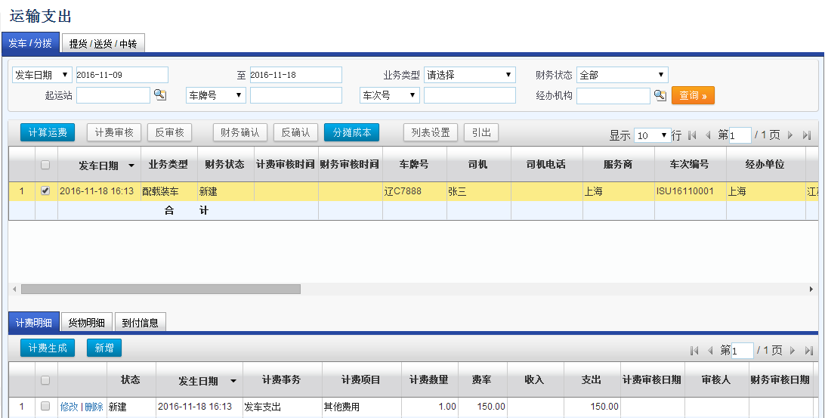
 | 运输支出（关联回车报账）
 | 接单日期： | （开始日期----- | 结束日期） | 运单号： | ZY2016110105 | 状态： | 已签收
 | 客户名称： | 起运地： | 苏州 | 目的地 | 合肥 | 财务状态： | 财务已审核 | 查询》》》
 | 车牌号：
 | 计算运费 | 计费审核 | 反审核 | 财务确认 | 反确认 | 分摊成本 | 列表设置 | 引出
选择 | 发车日期 | 业务类型 | 财务状态 | 计费审核时间 | 财务审核时间 | 车牌号 | 司机 | 司机电话 | 服务商 | 派车单号 | 经办单位 | 起运地 | 目的地 | 车辆支出费用 | 装车费 | 中转费（外包车） | 保险费 | 其他费 | 总运费支出
 | 2016-11-18 | 运单派车 | 已确认 | 2016-11-18 | 2016-11-18 | 苏E68366 | 罗均建 | 18914732621 |  |  | 圣鹏物流 | 苏州 | 合肥 | 360 |  |  | 50 |  | 410

 | 计费明细 | 货物明细
 | 计费生成 | 新增
选择 |  | 状态 | 发生日期 | 计费事务 | 计费项目 | 计费数量 | 费率 | 支出 | 审核人 | 财务确认人 | 结算方式 | 已结金额 | 结算对象 | 运单号 | 车牌号 | 路线
 | 修改/删除 | 已结 | 2016-11-18 | 发车支出 | 油卡加油 | 1 | 200 | 200 | 崔亚楠 | 马莹 | 油卡 | 200 | 罗均建 | ZY2016110105 | 苏E68366 | 苏州-合肥
 | 修改/删除 | 新建 | 2016-11-18 | 发车支出 | 路桥费 | 2 |  | 150 | 崔亚楠 | 马莹 | 现金 |  | 罗均建 | ZY2016110106 | 苏E68366 | 苏州-合肥
 | 修改/删除 | 新建 | 2016-11-18 | 发车支出 | 食宿费 | 1 | 100 | 100 | 崔亚楠 | 马莹 | 现金 |  | 罗均建 | ZY2016110106 | 苏E68366 | 苏州-合肥
 | 修改/删除 | 新建 | 2016-11-19 | 发车支出 | 尿素费 | 1 | 60 | 60 | 崔亚楠 | 马莹 | 现金 |  | 罗均建 | ZY2016110106 | 苏E68366 | 苏州-合肥
 |  |  |  |  | 来自》回车报账

账户管理
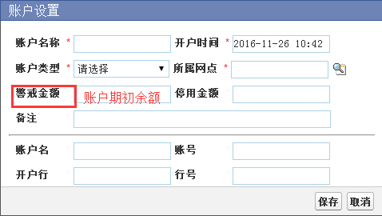
账户管理
账户名称： |  | 所属公司： |  | 账户类型： | 查询》》》
新增账户 | 禁用账户
账户名称 | 账户类型 | 开户日期 | 账户余额 | 警戒余额 | 账户名 | 账号 | 开户银行 | 行号

日常收支管理
日常收支管理
发生日期： | （ | 至 ） | 经办人：
结算对象： |  | 对账单类型： |  | 对账单编号：
费用类型： |  | 费用项目： |  | 方向： | 收入/支出
付款方式： |  | 状态： |  | 查询》》》
新增 | 提交 | 审核 | 弃审
发生日期 | 结算对象 | 对账单类型 | 对账单号码 | 费用项目 | 收入项目 | 账户名称 | 收入金额 | 支出金额 | 结余 | 经办人

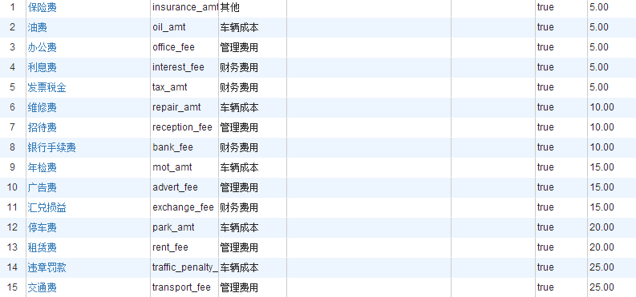
新增
 | 发生日期： |  | 结算对象：
 | 结算类型： |  | 对账单号：
 | 收入项目： |  | 费用项目：
 | 收入金额： |  | 支出金额：
 | 收入账户 |  | 支出账户
 | 摘要： |  | 付款方式
 | 经办人：

